Gantt
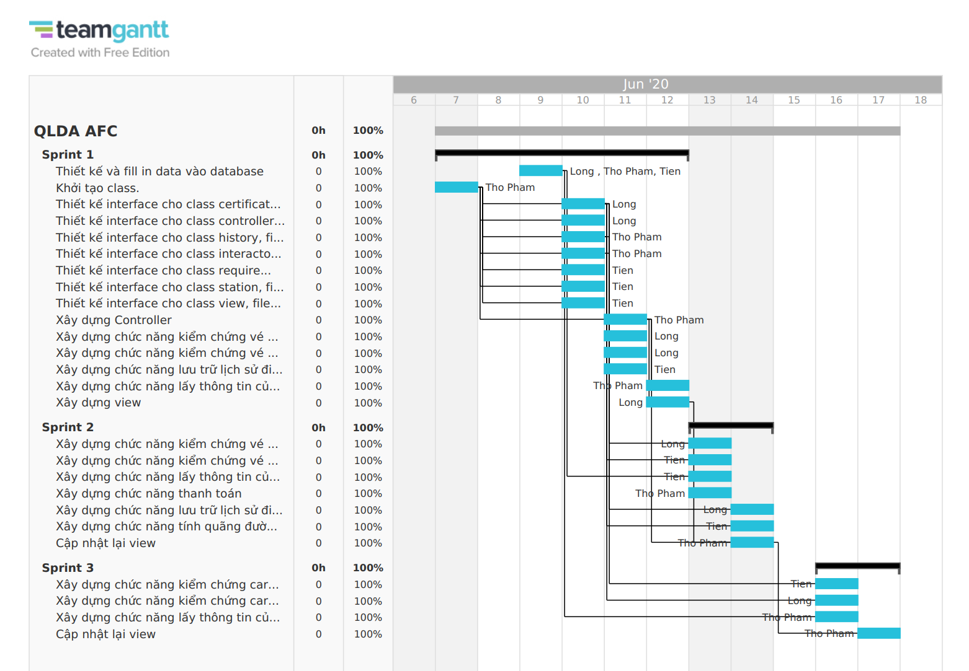
PROJECT Gantt

Link: | https://prod.teamgantt.com//gantt/schedule/?ids=2208904#&ids=2208904&user=&custom=&company=&hide_completed=false&date_filter=&color_filter=

